様式1
「概要」シートへ戻る
 |  |  |  |  |  |  |  |  |  |  |  |  |  |  |  |  |  |  |  |  | 入力項目は残り | 0 | 個所です
 |  |  |  |  |  |  |  |  |  |  |  |  |  | 様式１
【高圧】 |  |  |  |  |  |  |  |  |  |  |  |  |  | 様式AP2高圧-202512
 |  |  |  |  |  |  |  |  |  |  |  |  | 2026 |  | 年 | 2 | 月 | 9 |  | 日

 |  |  |  | 接続検討申込書

東北電力ネットワーク株式会社 |  |  | 御中

電気事業法等の関係法令、政省令その他ガイドライン、電力広域的運営推進機関の送配電等業務指針及び関係する一般送配電事業者又は配電事業者の約款・要綱等を承認の上、以下のとおり接続検討を申し込みます。

 |  |  |  |  |  |  |  | 【申込者】
 |  |  |  |  |  |  |  |  | 住所 | 〒 | 333 | － | 0807
 |  |  |  |  |  |  |  |  |  | 埼玉県川口市長蔵3-20-13

 |  |  |  |  |  |  |  |  | (フリガナ) | カブシキガイシャ グッドエネジー
 |  |  |  |  |  |  |  |  | 事業者名 | 株式会社）グッドエネジー

 |  |  |  |  |  |  |  |  | 代表者氏名 | 山内 浩一

 | （１）発電設備等設置者名又は発電者の名称 （仮称可） |  |  |  | フリガナ |  | カブシキガイシャグッドエネジー
 |  |  |  |  | 株式会社グッドエネジー

 |  | 一般送配電事業者又は配電事業者の 同一法人又は親子法人等 該当有無 |  |  | 無

 | （２）発電所名（仮称可） |  |  |  | フリガナ |  | オオダテシカニサワダイイチハツデンショ
 |  |  |  |  | 大館市蟹沢第１発電所

 | （３）発電設備等設置場所の住所 |  |  |  | 秋田県大館市比内町扇田字蟹沢 26-1,27,30,35-1,35-2,35-3,36,38,43-1,45-1,46,48-1,99-1,100-1,101,102-1

 | （４）連系先一般送配電事業者又は配電事業者 |  |  |  | 東北電力ネットワーク株式会社

 | （５）既設アクセス設備※１の有無 |  |  |  | 無

 |  |  |  |  | ※１：アクセス設備：発電設備等を送電系統に連系するための流通設備
 | （６）発電設備等変更の有無 |  |  |  | 新規

 |  |  |  |  | （変更「有」の場合の変更内容： |  |  |  |  |  |  |  |  |  |  |  |  |  | ）
 | （７）契約種別※２（予定） |  |  |  | 未定

 |  |  |  |  | ※２：入札の対象（FIT/FIP）をご確認のうえ、選択して下さい。
 | （８）連絡先 |  |  |  | 【申込書に関する連絡先窓口】
 |  |  |  |  |  | 住所 〒 | 333-0807
 |  |  |  |  |  |  | 埼玉県川口市長蔵3-20-13
 |  |  |  |  |  | 事業者名： | 株式会社グッドエネジー
 |  |  |  |  |  | 所属： | 再エネ事業部
 |  |  |  |  |  | 担当者名： | 山内浩一（ヤマウチコウイチ）
 |  |  |  |  |  | 電話： | 080-3537-2284
 |  |  |  |  |  | e - mail： | koichi.yamauchi@genergy.jp
 |  |  |  |  | 【申込書（技術的事項）に関する連絡先窓口（上記と異なる場合のみ記載）】
 |  |  |  |  |  | 住所 〒
 |  |  |  |  |  |  | 同上
 |  |  |  |  |  | 事業者名： | 株式会社グッドエネジー
 |  |  |  |  |  | 所属：
 |  |  |  |  |  | 担当者名： | 久保直司（クボナオジ）
 |  |  |  |  |  | 電話： | 080-5685-0695
 |  |  |  |  |  | e - mail： | naoji.kubo@genergy.jp
 |  |  |  |  | 【接続検討料請求書の送付先】
 |  |  |  |  | 申込書に関する連絡先窓口と同じ
 |  |  |  |  | 【接続検討回答書の送付先】
 |  |  |  |  | 申込書に関する連絡先窓口と同じ
 | （９）特記事項 |  |  |  | 最寄りの電柱： |  | ゴルフ場線10

 | ※電力広域的運営推進機関、一般送配電事業者又は配電事業者は、本申込書の情報を系統アクセス業務の実施のために使用します。
 | ※記載内容について、虚偽が判明した場合は、申込は無効となる場合があります。

様式2
「概要」シートへ戻る
 |  |  |  |  |  |  |  |  |  |  |  |  |  |  |  |  |  |  |  |  |  |  |  |  |  |  |  |  |  |  |  |  |  |  |  | 入力項目は残り | 0 | 個所です
 |  |  |  |  |  |  |  |  |  |  |  |  |  |  |  |  |  |  |  |  |  |  |  |  |  |  |  | 様式２
 |  |  |  |  |  |  |  |  |  |  |  |  |  |  |  |  |  |  |  |  |  |  |  |  |  |  | 2026 | 年 |  | 2 | 月 | 9 |  | 日
発電設備等の概要

１．希望時期
 | （１）アクセス設備※１の運用開始希望日（一般送配電等側設備への接続希望日） |  |  |  |  |  |  |  |  |  |  |  |  |  |  |  |  |  |  |  | 2027-08-29
 | （２）発電設備等の連系開始希望日（試運転）※２ |  |  |  |  |  |  |  |  |  |  |  |  |  |  |  |  |  |  |  | 2027-08-30
 | （３）発電設備等の連系開始希望日（営業運転開始日） |  |  |  |  |  |  |  |  |  |  |  |  |  |  |  |  |  |  |  | 2027-08-31
 | ※１：アクセス設備：発電場所と送電系統を接続する設備 ※２：運転開始前の試運転など、送電系統への送電電力を初めて発生させる希望日を記載

２．希望受電電圧・予備電線路希望の有無
 | （１）希望受電電圧※３ |  |  |  |  |  |  |  |  |  |  |  |  |  |  |  |  |  |  |  | 6.6 |  | [kV]
 | （２）予備電線路希望の有無 |  |  |  |  |  |  |  |  |  |  |  |  |  |  |  |  |  |  |  | 無
 |  |  | 希望する予備送電サービス（有の場合） |  |  |  |  |  |  |  |  |  |  |  |  |  |  |  |  |  | （選択して下さい）
 |  |  | 予備送電サービス契約電力（有の場合） |  |  |  |  |  |  |  |  |  |  |  |  |  |  |  |  |  |  |  | [kW]
 | ※３：接続検討の結果、希望受電電圧以外となる場合もございます。

３．電源種別
 | （１）－１ 新設・増設の電源種別 |  |  |  |  |  |  |  |  |  |  |  |  |  |  |  |  | （１）－２ 新設・増設の電源種別※8
 | 新設・増設する電源種別 |  |  |  |  |  | 太陽光 |  |  |  |  |  |  |  |  |  |  | 新設・増設する電源種別
 |  | 特別措置の適用予定※10 |  |  |  |  |  |  |  |  |  |  |  |  |  |  |  |  | 特別措置の適用予定※10
 |  | 早期連系追加対策 (充電制限)の適用希望※11 |  |  |  |  |  |  |  |  |  |  |  |  |  |  |  |  | 早期連系追加対策 (充電制限)の適用希望※11

 |  | 備考欄 |  |  |  |  |  |  |  |  |  |  |  |  |  |  |  |  | 備考欄

 | （２）－１ 既設の電源種別（既設電源がある場合）※9 |  |  |  |  |  |  |  |  |  |  |  |  |  |  |  |  | （２）－２ 既設の電源種別（既設電源がある場合）※9
 | 既設電源種別 |  |  |  |  |  |  |  |  |  |  |  |  |  |  |  |  | 既設電源種別
 |  | 特別措置の適用予定※10 |  |  |  |  |  |  |  |  |  |  |  |  |  |  |  |  | 特別措置の適用予定※10
 |  | 備考欄 |  |  |  |  |  |  |  |  |  |  |  |  |  |  |  |  | 備考欄
 | ※４：発電機定格出力1,000kWを超えるもの。 ※５：発電機定格出力1,000kW以下のもの。
 | ※６：バイオマスに該当する廃棄物のみを燃焼するものを含みます。
 | ※７：地域資源バイオマスに該当する場合は、様式１「(9)特記事項」にその旨記載願います。
記載例
 | なお、その場合で燃料貯蔵や技術に由来する制御等により出力抑制が困難となる見込みである場合も様式１「(9)特記事項」にその旨記載願います。
 | ※８：新設、増設時に電源種別が複数ある場合は、「（１）－２ 新設・増設の電源種別」を使用ください。（初期設定は「なし」）
 | ※９：既設電源種別について選択ください。既設電源種別が複数ある場合は、「（２）－２ 既設の電源種別」を使用ください。（初期設定は「なし」)
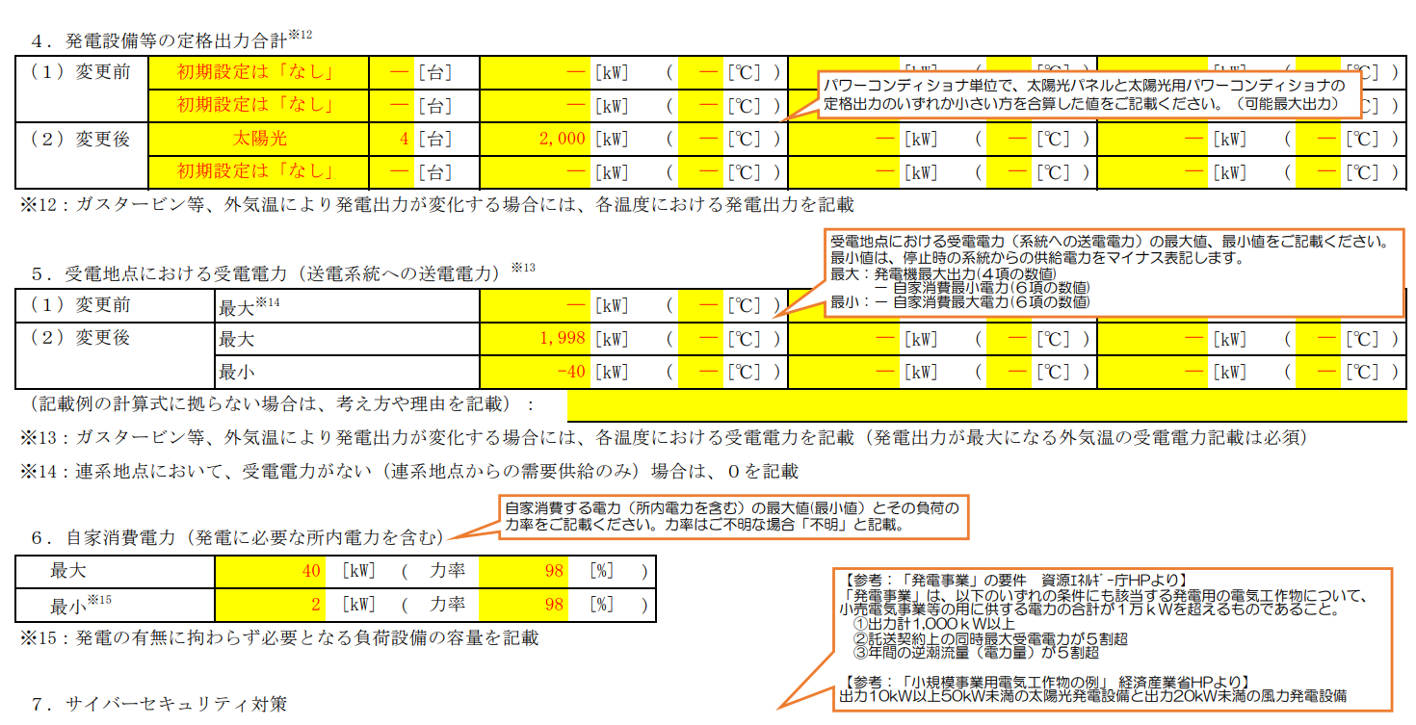
 | ※10：電源種別が「揚水」または「蓄電池」の場合は、「特別措置の適用予定」の有無についてご選択ください。
 | なお、「有」の場合のその他負荷とは、揚水発電設備または蓄電池に付随する負荷以外の負荷を指します。
 | ※11：電源種別が「蓄電池」の場合に「早期連系追加対策（充電制限）」の適用希望有無についてご選択ください。
 | 早期連系追加対策（充電制限）とは、順潮流側混雑に対する早期連系対策として、特定の断面における充電を制限することへの同意等を前提に、
 | 熱容量面の系統増強をすることなく系統接続を認める対策を指します。

４．発電設備等の定格出力合計※12
 | （１）変更前 |  |  | 初期設定は「なし」 |  |  |  |  |  |  | [台] |  |  |  | [kW] |  | ( | [℃] |  | ) |  | [kW] |  | ( | [℃] | ) |  |  | [kW] |  | ( |  | [℃] |  | )
 |  |  |  | 初期設定は「なし」 |  |  |  |  |  |  | [台] |  |  |  | [kW] |  | ( | [℃] |  | ) |  | [kW] |  | ( | [℃] | ) |  |  | [kW] |  | ( |  | [℃] |  | )
 | （２）変更後 |  |  | 太陽光 |  |  |  |  | 24 |  | [台] |  | 1200 |  | [kW] |  | ( | [℃] |  | ) |  | [kW] |  | ( | [℃] | ) |  |  | [kW] |  | ( |  | [℃] |  | )
 |  |  |  | 初期設定は「なし」 |  |  |  |  |  |  | [台] |  |  |  | [kW] |  | ( | [℃] |  | ) |  | [kW] |  | ( | [℃] | ) |  |  | [kW] |  | ( |  | [℃] |  | )
 | ※12：ガスタービン等、外気温により発電出力が変化する場合には、各温度における発電出力を記載

５．受電地点における受電電力（送電系統への送電電力）※13
 | （１）変更前 |  |  |  |  | 最大※14 |  |  |  |  |  |  |  |  | [kW] |  | ( | [℃] |  | ) |  | [kW] |  | ( | [℃] | ) |  |  | [kW] |  | ( |  | [℃] |  | )
 | （２）変更後 |  |  |  |  | 最大 |  |  |  |  |  |  | 1199.908 |  | [kW] |  | ( | [℃] |  | ) |  | [kW] |  | ( | [℃] | ) |  |  | [kW] |  | ( |  | [℃] |  | )
 |  |  |  |  |  | 最小 |  |  |  |  |  |  | -0.252 |  | [kW] |  | ( | [℃] |  | ) |  | [kW] |  | ( | [℃] | ) |  |  | [kW] |  | ( |  | [℃] |  | )
 | （記載例の計算式に拠らない場合は、考え方や理由を記載）：
 | ※13：ガスタービン等、外気温により発電出力が変化する場合には、各温度における受電電力を記載（発電出力が最大になる外気温の受電電力記載は必須）
 | ※14：連系地点において、受電電力がない（連系地点からの需要供給のみ）場合は、０を記載

６．自家消費電力（発電に必要な所内電力を含む）
 | 最大 |  |  |  |  | 0.252 |  | [kW] |  | ( | 力率 |  | [不明] | [%] |  | )
 | 最小※15 |  |  |  |  | 0.092 |  | [kW] |  | ( | 力率 |  | [不明] | [%] |  | )
 | ※15：発電の有無に拘わらず必要となる負荷設備の容量を記載

７．サイバーセキュリティ対策
 | 【留意事項】系統連系に際して、サイバーセキュリティ対策の実施、セキュリティ管理責任者を通知いただく必要があるため、その確認をさせていただきます。
 | 下記の対策について、同意の上、☐にチェックを反映いただくとともに、セキュリティ管理責任者を記載ください。
・事業用電気工作物（発電事業の用に供するものに限る。）は、電力制御システムセキュリティガイドラインに準拠すること。
・自家用電気工作物（発電事業の用に供するもの及び小規模事業用電気工作物を除く。）に係る遠隔監視システム及び制御システムは、
「自家用電気工作物に係るサイバーセキュリティの確保に関するガイドライン」に準拠すること。
・上記以外の発電設備等は、以下の対策を講じること。
１:外部ネットワークや他ネットワークを通じた発電設備等の制御に係るシステムへの影響を最小化するための対策
２:発電設備等の制御に係るシステムへのマルウェアの侵入防止対策
 | 対策 |  |  | ☑ | 系統連系技術要件に基づいた以下のサイバーセキュリティ対策を実施します。

 |  |  |  | セキュリティ管理責任者： |  |  |  |  |  |  |  | 様式1 連絡先【申込書に関する連絡先窓口】と同じ

様式3の2(直流発電設備)
「概要」シートへ戻る
 |  |  |  |  |  |  |  |  |  |  |  |  |  |  |  |  |  |  |  |  |  | 入力項目は残り | 0 | 個所です
 |  |  |  |  |  |  |  |  |  |  |  |  |  | 様式３の２
 |  |  |  |  |  |  |  |  |  |  |  | 2026 |  | 年 |  | 2 |  | 月 | 9 |  | 日
発電設備仕様（直流発電設備等）

 |  |  |  |  |  | 1 |  | 号発電機 |  |  |  | 新設
１．全般
 | （１）原動機の種類（ｶﾞｽｴﾝｼﾞﾝ、風力、太陽光など） |  |  |  |  | 太陽光
 | （２）発電機台数（PCSまたは逆変換装置の台数） |  |  |  |  | 24 |  |  |  |  |  |  |  |  |  |  |  |  |  | [台]

２．昇圧用変圧器 （連系設備を接続するために設置する変圧器の情報をご記載ください。）
 | （１）定格容量 |  |  |  |  | 750kVA X 2台 = 1500 |  |  |  |  |  |  |  |  |  |  |  |  |  | [kVA]
 | （２）定格１次電圧／２次電圧 |  |  |  |  | 440 |  |  |  |  | [V]／ |  |  | 6.6 |  |  |  |  |  | [kV]
 | （３）タップ切替器仕様 |  |  | タップ数 |  | 5
 |  |  |  | 電圧調整範囲 |  | F6.75-R6.6-F6.45-F6.3-6.15kV |  |  |  |  |  |  |  |  |  |  |  |  |  | [kV]
 | （４）％インピーダンス（変圧器定格容量ベース） |  |  |  |  | 4.6 |  |  |  |  |  |  |  |  |  |  |  |  |  | [%]
【直流発電機-その他特記事項】欄_記載例
〇パネル
メーカー：〇〇〇〇株式会社
型 式：〇〇〇〇
出 力：〇〇〇W（パネル1枚あたりの出力を「W（ワット）」で記載ください）
使用枚数：〇〇枚
直流出力：〇〇〇〇kW（2段上の「直流最大出力」欄と一致させてください。）
〇PCS1台当たりのパネル出力
・PCSNo1～No30 〇〇〇W × 〇〇枚 ＝ 〇〇kW
・PCSNo31～No40 〇〇〇W × 〇〇枚 ＝ 〇〇kW
〇PCS定格出力合計
50kW × 39台 + 49kW（出力制御） × 1台 ＝1,999kW
３．直流発電機
 | 直流発電装置 |  | 直流最大出力 |  |  | 650W x 3,076枚 = 1,999.4 |  |  |  |  |  |  |  |  |  |  |  |  |  | [kW]
 |  |  | 最高使用電圧 |  |  | Voc50.28 x 1並列 x 17直列 = 871.76 |  |  |  |  |  |  |  |  |  |  |  |  |  | [V]
 |  |  | その他特記事項 |  |  | 〇パネル メーカー：ジンコソーラージャパン株式会社 型式：JKM650N-66HL4M-BDV 出力：650w 使用枚数：3076枚 直流出力：1,999.4kW 〇PCS1台当たりのパネル出力 ・PCS No1 ～ No4 650w x 89枚 - 57.85kW ・PCS No6 ～ No24 650w x 136枚 - 88.4kW 〇PCS定格出力合計 50kW x 24台 = 1,200kW

 | 逆変換装置（インバータ） |  | 電気方式 |  |  | 三相３線式
 |  |  | 定格電圧 |  |  | 440 |  |  |  |  |  |  |  |  |  |  |  |  |  | [V]
 |  |  | 定格出力 |  |  | 50 |  |  |  |  |  |  |  |  |  |  |  |  |  | [kW]
 |  |  | 力率（定格） |  |  | 99 |  |  |  |  |  |  |  |  |  |  |  |  |  | [%]
 |  |  | 力率（運転可能範囲） |  |  | 遅れ |  |  | 80 |  | [%]～ 進み |  |  |  |  |  | 80 |  |  | [%]
 |  |  | 運転可能周波数 |  |  | 47.0 |  |  |  |  | [Hz]～ |  | 51.5 |  |  |  |  |  |  | [Hz]
 |  |  | 連続運転可能周波数 |  |  | 47.0 |  |  |  |  | [Hz]～ |  | 51.5 |  |  |  |  |  |  | [Hz]
 |  |  | 周波数低下時の運転継続時間 | 0.97pu時（50Hzエリア：48.5/60Hzエリア：58.2［Hz］） |  | 連続運転 |  |  |  |  |  |  |  |  |  |  |  |  |  | [分]
 |  |  |  | 0.96pu時（50Hzエリア：48.0/60Hzエリア：57.6［Hz］） |  | 連続運転 |  |  |  |  |  |  |  |  |  |  |  |  |  | [分]
 |  |  | 並列時許容周波数（上限） | 設定可能範囲 |  | 50.1 |  |  |  |  | [Hz]～ |  | 51.0 |  |  |  |  |  |  | [Hz]
 |  |  |  | 設定値（50Hzエリア：50.1/60Hzエリア：60.1［Hz］） |  | 50.1 |  |  |  |  |  |  |  |  |  |  |  |  |  | [Hz]
 |  |  | 自動電圧調整装置（AVR）の有無 |  |  | 無
 |  |  | 自動電圧調整装置（AVR）の定数（整定値） |  |  | 有の場合 整定値： |  |  |  |  |  |  |  |  |  |  |  |  |  | [V]
 |  |  |  |  |  | （整定可能範囲： |  |  |  |  |  |  |  |  | [V]、 |  |  |  | [V]刻み）
 |  |  | 主回路方式 |  |  | 自励式（電圧型）
 |  |  | 出力制御方式 |  |  | 電流制御方式
 |  |  |  |  |  | 100'％抑制
 |  |  | 絶縁変圧器 |  |  | 無
 |  |  |  |  |  | （直流分検出レベル |  |  |  |  |  |  |  |  |  |  |  |  |  | [A]）
 |  |  | 通電電流制限値・遮断時間 |  |  | 130.0 |  |  |  |  | [%]・ |  | 500 |  |  |  |  |  |  | [ms]
 |  |  | ＦＲＴ要件適用の有無 |  |  | 有
 |  |  | （測定データ） | 高周波 |  | （電波障害，伝導障害）対策
 |  |  |  |  |  | 「AC EMI Filnter」をPCSに内蔵し, （電波障害，伝導障害）対策済み

 |  |  |  | 高調波電流歪率 | 総合 | 5.0 |  |  |  |  |  |  |  |  |  |  |  |  |  | [%]以下
 |  |  |  |  | 各次最大 |  | 第 | 5 |  | 次 |  |  | 3.0 |  |  |  |  |  |  | [%]以下
 |  |  | その他

 | 【留意事項】
 |  | ○異なる仕様の発電機がある場合は、本様式を複写し、仕様毎にご記載ください。
 |  | ○異なる種別の電源を併設し連系する場合は、電源種毎に該当する様式３を作成し、ご提出ください。
 |  | ○系統安定度の検討などで、さらに詳細な資料を確認させていただく場合があります。

様式3の3(系統連系保護リレー)
「概要」シートへ戻る
 |  |  |  |  |  |  |  |  |  |  |  |  |  |  |  |  |  |  |  |  |  |  |  |  |  |  |  |  |  |  |  | 入力項目は残り | 0 | 個所です
 |  |  |  |  |  |  |  |  |  |  |  |  |  |  |  |  |  |  |  |  |  |  |  |  | 様式３の３
 |  |  |  |  |  |  |  |  |  |  |  |  |  |  |  |  |  |  |  |  |  |  | 2026 |  | 年 |  | 2 | 月 | 9 |  | 日
保護リレー等

該当しない個所は，ハイフン「－」をご記載ください。
保護リレー等
 | 連系用遮断器 その他機器 |  |  | 機器名称 |  |  |  |  |  | 系 | 製造者 | 型式 | 定格容量 |  |  |  |  |  |  | 遮断容量 |  | 動作時間 |  |  |  |  |  | 備考
 |  |  |  | 遮断器 | （ | SOG |  |  | ） | 主 | エナジーサポート | CLS-415Se-C | 7.2K |  | [V] |  | - |  | [A] | 400 | [A] | 50 |  |  |  | [ｻｲｸﾙ] |  | 無方向
 |  |  |  |  | （ |  |  |  | ） |  |  |  |  |  | [V] |  |  |  | [A] |  | [A] |  |  |  |  | [ｻｲｸﾙ]
 |  |  |  | ⅤＴ |  |  |  |  |  | - | 三菱 | - | 6,600 |  | [V]/ |  | 110 |  | [V] | ― |  | 負担： |  |  |  |  |  | - |  | [VA]
 |  |  |  |  |  |  |  |  |  |  |  |  |  |  | [V]/ |  |  |  | [V] | ― |  | 負担： |  |  |  |  |  |  |  | [VA]
 |  |  |  | ＣＴ |  |  |  |  |  | - | 三菱 | CD-25NB | 200 |  | /5[A] |  |  |  |  | 過電流強度 |  | 40
 |  |  |  |  |  |  |  |  |  |  |  |  |  |  |  |  |  |  |  | 過電流定数 |  | N>10
 |  |  |  |  |  |  |  |  |  |  |  |  |  |  |  |  |  |  |  | 機械的耐電流 |  | -
 |  |  |  | ＰＤ |  |  |  |  |  | - | - | - | - |  |  |  |  |  | [pF] | ＺＰＤ |  | - |  |  |  | [V]／ |  | - |  | [V]
 |  |  |  | ＺＣＴ |  |  |  |  |  | - | - | - | - |  |  |  |  |  | [A]

 | 保護リレー諸元 | 記号 |  | リレー名称 |  |  |  |  |  | 系 | 製造者 | 型式 | 相数 | 整定範囲
 |  | ＯＣＲ－Ｈ |  | 過電流 |  |  |  |  |  | 主 | 三菱 | MOC-A1T-R | 2 | 電流： |  | LCCK-3-3.5-4-4.5-5-6A |  |  |  |  | 瞬時： |  | LCCK-10-15-20-25-30-35-40-50-60A
 |  | （５１Ｒ） |  |  |  |  |  |  |  |  |  |  |  | 時限：
 |  | ＤＧＲ |  | 地絡方向 |  |  |  |  |  | 主 | エナジーサポート | GCL-R2-JV (GRとして） |  | 電流： |  | 0.2-0.3-0.4-0.6 |  |  |  |  | 電圧： |  | AC100/110
 |  | （６７ＧＲ） |  |  |  |  |  |  |  |  |  |  |  | 時限： |  | 整定地の130%で0.1～0.3Sec 400%で0.1～0.2Sec
 |  | ＯＶＧＲ |  | 地絡過電圧 |  |  |  |  |  | 1 | 三菱 | CVG1-A02SI-372PQB | 3 | 電圧： |  | ロック-2-2.5-3-3.5-4-4.5-5-6-7.5-10-12.5-15-20-25-30% |  |  |  |  | 時限： |  | 0.1-0.2-0.3-0.4-0.5-0.6-0.7-0.8-0.9-1-1.2-1.5-2-2.5-3-5s
 |  | （６４Ｒ） |  |  |  |  |  |  |  | 2 |  |  |  | 電圧： |  |  |  |  |  |  | 時限：
 |  |  |  |  |  |  |  |  |  |  |  |  |  | 備考：
 |  | ＤＳＲ |  | 方向短絡 |  |  |  |  |  | 1 |  |  |  | 電流： |  |  |  |  |  |  | 時限：
 |  |  |  |  |  |  |  |  |  |  |  |  |  | 電圧： |  |  |  |  |  |  | 時限：
 |  |  |  |  |  |  |  |  |  |  |  |  |  | 備考：
 |  | （６７Ｓ） |  |  |  |  |  |  |  | 2 |  |  |  | 電流： |  |  |  |  |  |  | 時限：
 |  |  |  |  |  |  |  |  |  |  |  |  |  | 電圧： |  |  |  |  |  |  | 時限：
 |  |  |  |  |  |  |  |  |  |  |  |  |  | 備考：
 |  | ＯＶＲ |  | 過電圧 |  |  |  |  |  | 1 | HUAWEI | SUN2000-KTL50-NHM3 | 3 | 電圧： |  | AC484～528V（1V刻み） |  |  |  |  | 時限： |  | 0.5～2s（0.1s刻み）
 |  | （５９Ｒ） |  |  |  |  |  |  |  | 2 |  |  |  | 電圧： |  |  |  |  |  |  | 時限：
 |  |  |  |  |  |  |  |  |  |  |  |  |  | 備考： |  | 初期設定値：506V
 |  | ＵＶＲ |  | 不足電圧 |  |  |  |  |  | 1 | HUAWEI | SUN2000-KTL50-NHM3 | 3 | 電圧： |  | AC352～396V（1V刻み） |  |  |  |  | 時限： |  | 0.5～2s（0.1s刻み）
 |  | （２７Ｒ） |  |  |  |  |  |  |  | 2 |  |  |  | 電圧： |  |  |  |  |  |  | 時限：
 |  |  |  |  |  |  |  |  |  |  |  |  |  | 備考： |  | 初期設定値：352V
 |  | ＯＦＲ |  | 周波数上昇 |  |  |  |  |  | 1 | HUAWEI | SUN2000-KTL50-NHM3 | 3 | 周波数： |  | 50.5～51.5Hz（0.1Hz刻み） |  |  |  |  | 時限： |  | 0.5～2s（0.1s刻み）
 |  | （９５Ｈ） |  |  |  |  |  |  |  |  |  |  |  | 備考： |  | 出荷時の設定値:51.5Hz
 |  |  |  | 周波数低下 |  |  |  |  |  | 1 | HUAWEI | SUN2000-KTL50-NHM3 | 3 | 周波数： |  | 47.0～49.5Hz（0.1Hz刻み） |  |  |  |  | 時限： |  | 0.5～2s（0.1s刻み）
 |  | ＵＦＲ |  |  |  |  |  |  |  |  |  |  |  | 備考： |  | 初期設定値：47.5Hz
 |  | （９５Ｌ） |  |  |  |  |  |  |  | 2 |  |  |  | 周波数： |  |  |  |  |  |  | 時限：
 |  |  |  |  |  |  |  |  |  |  |  |  |  | 備考： |  | 初期設定値：
 |  |  |  | 逆電力 |  |  |  |  |  | 1 |  |  |  | 電力： |  |  |  |  |  |  | 時限：
 |  | ＲＰＲ | ※ |  |  |  |  |  |  |  |  |  |  | 備考：
 |  | （６７Ｐ） |  |  |  |  |  |  |  | 2 |  |  |  | 電力： |  |  |  |  |  |  | 時限：
 |  |  |  |  |  |  |  |  |  |  |  |  |  | 備考：
 |  |  |  | 不足電力 |  |  |  |  |  | 1 |  |  |  | 電力： |  |  |  |  |  |  | 時限：
 |  | ＵＰＲ | ※ |  |  |  |  |  |  |  |  |  |  | 備考：
 |  | （９１Ｌ） |  |  |  |  |  |  |  | 2 |  |  |  | 電力： |  |  |  |  |  |  | 時限：
 |  |  |  |  |  |  |  |  |  |  |  |  |  | 備考：
 |  | 単独運転検出要素 |  |  |  |  |  |  |  |  | HUAWEI | SUN2000-KTL50-NHM3 | 3 | 整定値： |  | 6度 |  |  |  |  | 時限： |  | 0.5秒以内
 |  | （受動： | 電圧位相跳躍 |  |  |  |  | ） |  |  |  |  |  | 備考： |  | 整定範囲 3度 ～ 15度
 |  | 単独運転検出要素 |  |  |  |  |  |  |  |  | HUAWEI | SUN2000-KTL50-NHM3 | 3 | 整定値： |  | 固定 |  |  |  |  | 時限： |  | 0.5ｓ ～ 1ｓ
 |  | （能動： | スリップモード周波数シフト方式 |  |  |  |  | ） |  |  |  |  |  | 備考： |  | 検出要素 周波数異常
 |  | ※逆潮流なしの場合
 | 付加機能に関する事項 |  |  |  |  |  | ・電圧上昇抑制機能 |  |  |  |  |  |  | 有
 |  |  |  |  |  |  | ・発電機並列時・脱落時の電圧変動抑制機能 |  |  |  |  |  |  | 無
 |  |  |  |  |  |  | ・自動負荷遮断装置 |  |  |  |  |  |  | 無
 |  |  |  |  |  |  | ・自動同期検定装置 |  |  |  |  |  |  | 無
 |  |  |  |  |  |  |  |  |  |  |  |  |  | 電圧 |  |  |  | [%]、 |  | 周波数差 |  |  |  | [Hz]
 |  |  |  |  |  |  |  |  |  |  |  |  |  | 位相差 |  |  |  | 度、 |  | 前進時間 |  |  |  | [s]
 |  |  |  |  |  |  | ・その他

様式3の5(逆変換装置)
「概要」シートへ戻る
 |  |  |  |  |  |  |  |  |  |  |  |  |  |  |  |  |  |  |  |  |  |  |  |  |  |  |  |  |  | 入力項目は残り | 0 | 個所です
 |  |  |  |  |  |  |  |  |  |  |  |  |  |  |  |  |  |  |  |  |  |  | 様式３の５
 |  |  |  |  |  |  |  |  |  |  |  |  |  |  |  |  |  |  |  | 2026 |  |  | 年 |  | 2 | 月 | 9 |  | 日
発電設備仕様（逆変換装置）

 |  |  |  |  |  |  |  |  |  |  |  | 1 |  | 号発電機 |  |  |  |  |  | 新設
１．全般
 | （１）原動機の種類（風力、太陽光など） |  |  |  |  |  |  |  |  |  |  | 太陽光
 | （２）台数（逆変換装置またはＰＣＳの台数） |  |  |  |  |  |  |  |  |  |  | 24 |  |  |  |  |  |  |  |  |  |  |  |  |  |  |  | [台]

「様式２」へ移動
※定格出力・受電電力が自動入力されますのでご確認をお願いします。
２．逆変換装置
 | （１）メーカ･型式 |  | 【ﾒｰｶ】 | 華為(ﾌｧｰｳｪｲ）技術日本株式会社 |  |  |  |  | 【型式】 |  |  | SUN2000-50KTL-NHM3
 | （２）電気方式 |  | 三相３線式
 | （３）定格容量 |  | 1332 |  |  |  |  |  | [kVA] |  | (内訳) | 55.5kVA x 24台 = 1,332kVA
 | （４）定格出力 |  | 1200 |  |  |  |  |  | [kW] |  | (内訳) | 50kW x 24台 = 1,200kW
 | （５）出力変化範囲 |  | 0 |  |  |  |  |  | [kW]～ |  |  | 1200 |  |  |  |  |  |  |  |  |  |  |  |  |  |  |  | [kW]
 | （６）定格電圧 |  | 0.44 |  |  |  |  |  |  |  |  |  |  |  |  |  |  |  |  |  |  |  |  |  |  |  |  | [kV]
 | （７）力率（定格） |  |  |  |  |  |  | 99 |  |  |  |  |  |  |  |  |  |  |  |  |  |  |  |  |  |  |  | [%]
 | （８）力率（運転可能範囲） |  |  |  |  |  |  | 遅れ |  | 80 |  |  |  |  |  | [%]～ 進み |  |  |  |  |  | 80 |  |  |  |  |  | [%]
 | （９）定格周波数 |  |  |  |  |  |  | 50 |  |  |  |  |  |  |  |  |  |  |  |  |  |  |  |  |  |  |  | [Hz]
 | （10）連続運転可能周波数 |  | 47.0 |  | [Hz]～ | 51.5 | [Hz] | 運転可能周波数※1 |  |  |  |  |  |  | 47.0 |  |  |  |  |  | [Hz]～ |  |  | 51.5 |  |  |  | [Hz]
 | （11）周波数低下時の運転継続時間※1 |  | 0.97pu時（50Hzエリア：48.5/60Hzエリア：58.2［Hz］） |  |  |  |  |  |  |  |  | 連続運転 |  |  |  |  |  |  |  |  |  |  |  |  |  |  |  | [分]
 |  |  | 0.96pu時（50Hzエリア：48.0/60Hzエリア：57.6［Hz］） |  |  |  |  |  |  |  |  | 連続運転 |  |  |  |  |  |  |  |  |  |  |  |  |  |  |  | [分]
 | （12）並列時許容周波数（上限） |  | 設定可能範囲 |  |  |  |  |  |  |  |  | 50.1 |  |  |  |  |  |  | [Hz]～ |  |  |  | 51.0 |  |  |  |  | [Hz]
 |  |  | 設定値（50Hzエリア：50.1/60Hzエリア：60.1［Hz］） |  |  |  |  |  |  |  |  | 50.1 |  |  |  |  |  |  |  |  |  |  |  |  |  |  |  | [Hz]
 | （13）電圧調整機能 |  |  |  |  |  |  |  |  |  |  | 無効電力制御機能
 | （14）自動同期検定機能（自励式の場合） |  |  |  |  |  |  |  |  |  |  | 有
 | （15）系統並解列箇所 |  |  |  |  |  |  |  |  |  |  |  |  |  |  |  | 添付 様式５の４ 参照
 | （16）通電電流制限値・遮断時間 |  |  |  |  |  |  |  |  |  |  | 130 |  |  |  |  |  |  | [%]・ |  |  |  | 500.0 |  |  |  |  | [ms]
 | （17）主回路方式 |  |  |  |  |  |  |  |  |  |  | 自励式（電圧型）
 | （18）出力制御方式 |  |  |  |  |  |  |  |  |  |  | 電流制御方式
 | （19）事故時運転継続（ＦＲＴ）要件適用の有無 |  |  |  |  |  |  |  |  |  |  | 有
 | （20）高調波電流歪率 |  |  |  |  |  |  | 総合 |  |  |  | 5.0 |  |  |  |  |  |  |  |  |  |  |  |  |  |  |  | [%]
 |  |  |  |  |  |  |  | 各次最大 |  |  |  |  | 第 | 5 |  |  |  | 次 |  |  |  | 3.0 |  |  |  |  |  | [%]
 | （21）発電機の出力特性（風力の場合） |  |  |  |  |  |  |  |  |  |  |  |  |  | 添付 様式５の９～１０ 参照
 | （22）出力変動対策の方法（風力の場合） |  |  |  |  |  |  |  |  |  |  |  |  |  | 添付 様式５の１１ 参照
 | （23）蓄電池設置（出力変動対策）の有無（風力の場合）※2 |  |  |  |  |  |  |  |  |  |  | （該当する場合、有無を選択下さい）
 | （24）ウィンドファームコントローラーの有無（風力の場合） |  |  |  |  |  |  |  |  |  |  | （該当する場合、有無を選択下さい）
 | （25）蓄電容量 |  |  |  |  |  |  |  |  |  |  | 出力 |  |  |  |  |  |  | [kW] |  |  | 時間 |  |  |  |  |  | [h]
 | ※１：逆変換装置を用いた発電設備等でFRT要件非適用の設備は記載不要
 | ※２：「有」の場合、蓄電池設備仕様および蓄電池システムの諸元を算定するためのシミュレーションに使用した発電データ等の提出が必要となります。
 | （任意様式）

 | 【留意事項】
 |  | ○異なる仕様の逆変換装置がある場合は、本様式を複写し、仕様毎にご記載ください。
 |  | ○異なる種別の電源を併設し連系する場合は、電源種毎に該当する様式３を作成し、ご提出ください。
 |  | ○電圧変動の検討などで、さらに詳細な資料を確認させていただく場合があります。

様式4の1(負荷設備)
「概要」シートへ戻る
 |  |  |  |  |  |  |  |  |  |  |  |  |  |  |  |  |  |  |  | 入力項目は残り | 0 | 個所です
 |  |  |  |  |  |  |  |  |  |  |  |  | 様式４の１
 |  |  |  |  |  |  |  |  |  |  |  | 2026 | 年 |  | 2 | 月 | 9 |  | 日
負荷設備および受電設備

１．負荷設備
 | （１）合計容量 |  |  |  |  |  |  |  |  | 0 |  |  |  |  |  |  |  | [kW]
 | （２）総合負荷力率 |  |  |  |  |  |  |  |  | [不明] |  |  |  |  |  |  |  | [%]

２．受電用変圧器 （屋内電源，照明等のために設置する変圧器の情報をご記載ください。）
 | （１）定格容量 |  |  |  |  |  |  |  |  | 10 |  |  |  |  |  |  |  | [kVA]
 | （２）定格１次電圧／２次電圧 |  |  |  |  |  |  |  |  | 6,600.0 | [kV]／ |  | 210-105 |  |  |  |  | [V]
 | （３）タップ切替器仕様 |  |  |  | タップ数 |  |  |  |  | 3
 |  |  |  |  | 電圧調整範囲 |  |  |  |  | R6600-F6300-6000V |  |  |  |  |  |  |  | [kV]
 |  |  |  |  | 制御方式 |  |  |  |  | 固定
 | （４）％インピーダンス（変圧器定格容量ベース） |  |  |  |  |  |  |  |  | 3 |  |  |  |  |  |  |  | [%]
 | （５）台数 |  |  |  |  |  |  |  |  | 1 |  |  |  |  |  |  |  | [台]

３．調相設備※１
 | （１）種類 |  |  |  |  |  |  | 無
 | （２）電圧別容量 |  |  |  | 高圧
 |  |  |  |  | 低圧
 | （３）合計容量
 | （４）自動力率制御装置の有無 |  |  |  |  |  |  | 無
 | ※１：「総合負荷力率」に調相設備を含む場合は不要

４．高調波発生機器 |  |  | （ | 無 |  | ）
 |  | ※高調波発生機器を有する場合には、「高調波抑制対策技術指針（JEAG9702)」の高調波流出電流計算書を添付してください。

５．電圧フリッカ発生源 |  |  | （ | 無 |  | ） | 電圧フリッカ対策 |  | （ | 無 |  |  |  | ）
 | 対策設備の概要 |  |  |  |  |  | ※電圧フリッカ対策有の場合は資料を添付してください。

６．特記事項

様式5の3
 |  |  |  |  |  |  |  |  |  |  |  | 様式５の３
 |  |  |  |  |  |  |  |  |  |  | 2026 | 年 | 2 | 月 | 9 | 日 | 入力項目は残り | 0 | 個所です
設 備 運 用 方 法 |  |  |  |  |  |  |  |  |  |  |  |  |  |  |  |  |  |  |  |  |  |  |  |  | 入力欄 | 入力済 | 未入力
「概要」シートへ戻る
 |  |  |  |  |  |  | － 発電機運転パターン、受電地点における受電電力パターン － |  |  |  |  |  |  |  |  |  |  |  |  |  |  |  |  |  | 100 | 100 | 0
 | ■提出前チェックリスト ※別紙で提出される場合も，すべての欄の入力・チェックをお願いします。

 | ①様式５の３（設備運用方法）は本紙で提出されますか。それとも別紙にて提出されますか? |  |  |  |  |  |  |  |  | 本紙にて提出 |  |  |  |  |  |  |  |  |  |  |  |  |  |  | 1 | 1 | 0
 | ②発電の最大値は【様式２ ４．発電設備等の定格出力合計】である， |  |  |  |  |  | 1,200 | kW以下で記載されていますか? |  | ✔ |  |  |  |  |  |  |  |  |  |  |  |  |  |  | 1 | 1 | 0
 | ③発電が「0kW」の場合も含め，表のすべての欄へ入力されていますか? |  |  |  |  |  |  |  |  | ✔ |  |  |  |  |  |  |  |  |  |  |  |  |  |  | 1 | 1 | 0

 | 時季※１ |  |  |  | 通 年 |  |  |  |  |  |  |  |  |  |  |  |  |  |  |  |  |  |  |  | 1 | 1 | 0
記載例
 | ※１：通年のパターンを代表でご記入ください。ただし、必要に応じて季節別のパターンの提出を求める場合もございます。

発電設備稼働日の受電電力パターン
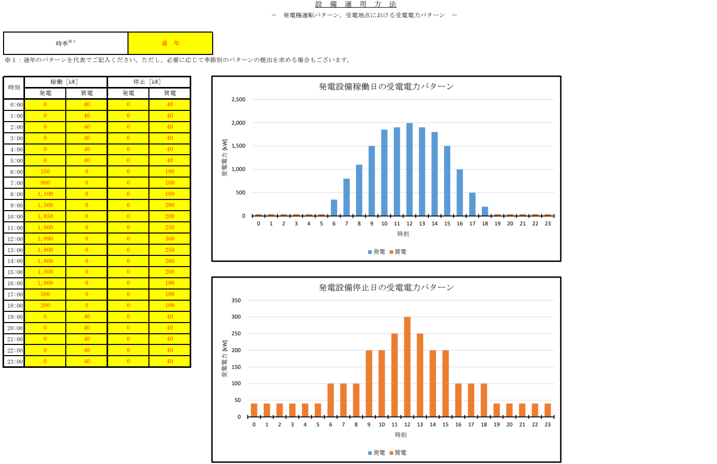
 | 時刻 | 稼働［kW］ |  | 停止［kW］ |  |  |  |  |  |  |  |  |  |  |  |  |  |  |  | グラフ用関数ですので注意してください。
 |  | 発電 | 買電 | 発電 |  | 買電 |  |  |  |  |  |  |  |  |  |  |  |  |  | 0 | 0 | 0 | 0 | 0
 | 0:00:00 | 0 | 0.3 | 0 |  | 0.1 |  |  |  |  |  |  |  |  |  |  |  |  |  | 1 | 0 | 0 | 0 | 0 | 4 | 4 | 0
 | 1:00:00 | 0 | 0.3 | 0 |  | 0.1 |  |  |  |  |  |  |  |  |  |  |  |  |  | 2 | 0 | 0 | 0 | 0 | 4 | 4 | 0
 | 2:00:00 | 0 | 0.3 | 0 |  | 0.1 |  |  |  |  |  |  |  |  |  |  |  |  |  | 3 | 0 | 0 | 0 | 0 | 4 | 4 | 0
 | 3:00:00 | 0 | 0.3 | 0 |  | 0.1 |  |  |  |  |  |  |  |  |  |  |  |  |  | 4 | 5 | 0 | 0 | 0 | 4 | 4 | 0
 | 4:00:00 | 5 | 0 | 0 |  | 0.1 |  |  |  |  |  |  |  |  |  |  |  |  |  | 5 | 33 | 0 | 0 | 0 | 4 | 4 | 0
 | 5:00:00 | 33 | 0 | 0 |  | 0.1 |  |  |  |  |  |  |  |  |  |  |  |  |  | 6 | 119 | 0 | 0 | 0 | 4 | 4 | 0
 | 6:00:00 | 119 | 0 | 0 |  | 0.1 |  |  |  |  |  |  |  |  |  |  |  |  |  | 7 | 280 | 0 | 0 | 0 | 4 | 4 | 0
 | 7:00:00 | 280 | 0 | 0 |  | 0.1 |  |  |  |  |  |  |  |  |  |  |  |  |  | 8 | 502 | 0 | 0 | 0 | 4 | 4 | 0
 | 8:00:00 | 502 | 0 | 0 |  | 0.1 |  |  |  |  |  |  |  |  |  |  |  |  |  | 9 | 707 | 0 | 0 | 0 | 4 | 4 | 0
 | 9:00:00 | 707 | 0 | 0 |  | 0.1 |  |  |  |  |  |  |  |  |  |  |  |  |  | 10 | 851 | 0 | 0 | 0 | 4 | 4 | 0
 | 10:00:00 | 851 | 0 | 0 |  | 0.1 |  |  |  |  |  |  |  |  |  |  |  |  |  | 11 | 880 | 0 | 0 | 0 | 4 | 4 | 0
 | 11:00:00 | 880 | 0 | 0 |  | 0.1 |  |  |  |  |  |  |  |  |  |  |  |  |  | 12 | 834 | 0 | 0 | 0 | 4 | 4 | 0
 | 12:00:00 | 834 | 0 | 0 |  | 0.1 |  |  |  |  |  |  |  |  |  |  |  |  |  | 13 | 711 | 0 | 0 | 0 | 4 | 4 | 0
 | 13:00:00 | 711 | 0 | 0 |  | 0.1 |  |  |  |  |  |  |  |  |  |  |  |  |  | 14 | 536 | 0 | 0 | 0 | 4 | 4 | 0
 | 14:00:00 | 536 | 0 | 0 |  | 0.1 |  |  |  |  |  |  |  |  |  |  |  |  |  | 15 | 345 | 0 | 0 | 0 | 4 | 4 | 0
 | 15:00:00 | 345 | 0 | 0 |  | 0.1 |  |  |  |  |  |  |  |  |  |  |  |  |  | 16 | 169 | 0 | 0 | 0 | 4 | 4 | 0
発電設備停止日の受電電力パターン
 | 16:00:00 | 169 | 0 | 0 |  | 0.1 |  |  |  |  |  |  |  |  |  |  |  |  |  | 17 | 53 | 0 | 0 | 0 | 4 | 4 | 0
 | 17:00:00 | 53 | 0 | 0 |  | 0.1 |  |  |  |  |  |  |  |  |  |  |  |  |  | 18 | 10 | 0 | 0 | 0 | 4 | 4 | 0
 | 18:00:00 | 10 | 0 | 0 |  | 0.1 |  |  |  |  |  |  |  |  |  |  |  |  |  | 19 | 0 | 0 | 0 | 0 | 4 | 4 | 0
 | 19:00:00 | 0 | 0.3 | 0 |  | 0.1 |  |  |  |  |  |  |  |  |  |  |  |  |  | 20 | 0 | 0 | 0 | 0 | 4 | 4 | 0
 | 20:00:00 | 0 | 0.3 | 0 |  | 0.1 |  |  |  |  |  |  |  |  |  |  |  |  |  | 21 | 0 | 0 | 0 | 0 | 4 | 4 | 0
 | 21:00:00 | 0 | 0.3 | 0 |  | 0.1 |  |  |  |  |  |  |  |  |  |  |  |  |  | 22 | 0 | 0 | 0 | 0 | 4 | 4 | 0
 | 22:00:00 | 0 | 0.3 | 0 |  | 0.1 |  |  |  |  |  |  |  |  |  |  |  |  |  | 23 | 0 | 0 | 0 | 0 | 4 | 4 | 0
 | 23:00:00 | 0 | 0.3 | 0 |  | 0.1 |  |  |  |  |  |  |  |  |  |  |  |  |  |  |  |  |  |  | 4 | 4 | 0

 |  |  |  |  |  |  |  |  | ※用紙の大きさは、日本産業規格Ａ３サイズまたはＡ４サイズとしてください。

様式5の4
「概要」シートへ戻る
 |  |  |  |  |  |  |  |  | 様式５の４
 |  |  |  |  |  |  |  | 2026 | 年 | 2 | 月 | 9 | 日 | 入力項目は残り | 0 | 個所です
単 線 結 線 図
 |  | ■提出前チェックリスト ※別紙で提出される場合も，すべての欄の入力・チェックをお願いします。

 |  | ①様式５の４（単線結線図）は本紙で提出されますか。それとも別紙にて提出されますか？（貼付けにより文字が不鮮明となる場合は別紙にて提出をお願いします。） |  |  |  |  | 別紙にて提出
 |  | ②一般送配電事業者の名前は東北電力ネットワーク株式会社になっていますか？（単線結線図内に一般送配電事業者の名前がある場合） |  |  |  |  | ✔
 |  | ③商用電源周波数はお申込場所の周波数帯となっていますか？また，電圧は6(6.6)kVとなっていますか？ |  |  |  |  | ✔
 |  | ④系統解列個所は記載されていますか？ |  |  |  |  | ✔
 |  | ⑤昇圧用変圧器の容量は，「様式３の２ ２．昇圧用変圧器 （１）定格容量」と一致していますか？ |  | 様式３の２ | 750kVA X 2台 = 1500 | kVA | ✔
 |  | ⑥受電用変圧器の容量は，「様式４ ２．受電用変圧器 （１）定格容量」と一致していますか？ |  | 様式４ | 10 | kVA | ✔
 |  | ⑦変圧器の励磁突入電流対策品を設置する場合，設置個所を明記していますか。設置しない場合は変圧器の励磁突入電流の資料をご提出ください。（単機300kVA超過の場合） |  |  |  |  | 対策品の設置個所を記載済

 | ※添付する場合はこちらの枠内にお願いします。

 | 【留意事項】
 | ・本様式に記載する系統連系保護リレーの「デバイスNo.」や「遮断器No.」については、様式３の３（系統連系保護リレー）で記載した記号の内容と統一するようにお願いします。
 | ・本様式に記載する「ＣＴ比」や「ＶＴ比」については、様式３の３（系統連系保護リレー）で記載した記号の内容と統一するようにお願いします。
 |  |  | ※用紙の大きさは、日本産業規格Ａ３サイズまたはＡ４サイズとしてください。

様式5の5
「概要」シートへ戻る
 |  |  |  |  |  |  |  |  |  | 様式５の５
 |  |  |  |  |  |  |  |  | 2026 | 年 | 2 | 月 | 9 | 日 | 入力項目は残り | 0 | 個所です
設 備 配 置 関 連
 |  |  | － 主要設備レイアウト図 －
 |  | ■提出前チェックリスト ※別紙で提出される場合も，すべての欄の入力・チェックをお願いします。

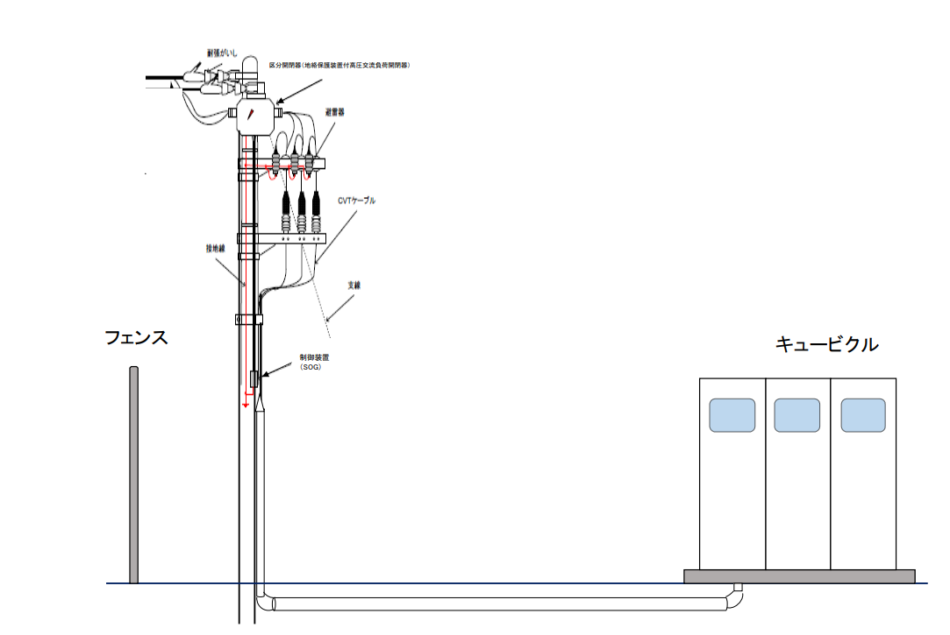
 |  | ①様式５の５（主要設備レイアウト図）は本紙で提出されますか。それとも別紙にて提出されますか？（貼付けにより文字が不鮮明となる場合は別紙にて提出をお願いします。） |  |  |  |  | 別紙にて提出
 |  | ②計量器・VCT・通信端末並びに受電設備の設置場所がわかるように記載されていますか？ |  |  |  |  | ✔

 | ※添付する場合はこちらの枠内にお願いします。

記載例

計量器・VCTはキュービクル内に設置

 | ※計量器・ＶＣＴ・通信端末ならびに受電設備の設置場所がわかるように記載
 | ※計量器・通信端末設備の設置仕様（壁掛け・自立盤）が決まっていれば記載 |  |  | 縮尺 |  | 1 | ／ | 900
 | ※通信ケーブルの引込ルートの指定があればわかるように記載 |  |  |  |  |  |  | （必ずご記載ください）

 |  |  |  |  | ※用紙の大きさは、日本産業規格Ａ３サイズまたはＡ４サイズとしてください。

様式5の6
「概要」シートへ戻る
 |  |  |  |  |  |  |  |  |  |  |  |  | 様式５の６
 |  |  |  |  |  |  |  |  |  |  |  | 2026 | 年 | 2 | 月 | 9 | 日 | 入力項目は残り | 0 | 個所です
設 備 配 置 関 連 |  |  |  |  |  |  |  |  |  |  |  |  |  |  |  |  |  |  |  |  | 入力欄 | 入力済 | 未入力
 |  |  | － 敷 地 平 面 図 － |  |  |  |  |  |  |  |  |  |  |  |  |  |  |  |  |  | 8 | 8 | 0
 |  | ■提出前チェックリスト ※別紙で提出される場合も，すべての欄の入力・チェックをお願いします。

 |  | ①様式５の６（敷地平面図）は本紙で提出されますか。それとも別紙にて提出されますか？（貼付けにより文字が不鮮明となる場合は別紙にて提出をお願いします。） |  |  |  |  |  |  |  | 別紙にて提出 |  |  |  |  |  |  |  |  |  |  | 1 | 1 | 0
 |  | ②需要場所（発電設備を含めた敷地）がわかるように枠などが記載されていますか？ |  |  |  |  |  |  |  | ✔ |  |  |  |  |  |  |  |  |  |  | 1 | 1 | 0
 |  | ③需要場所に接する道路（進入路含めて）が記載されていますか？ |  |  |  |  |  |  |  | ✔ |  |  |  |  |  |  |  |  |  |  | 1 | 1 | 0
 |  | ④発電設備の設置場所がわかるように記載されていますか？ |  |  |  |  |  |  |  | ✔ |  |  |  |  |  |  |  |  |  |  | 1 | 1 | 0
 |  | ⑤連系柱（東北電力ネットワーク柱）は，「様式１ 備考欄」へご記載いただいた電柱と一致しておりますか？ |  |  |  | 連系柱 | ゴルフ場線10 |  |  | ✔ |  |  |  |  |  |  |  |  |  |  | 1 | 1 | 0
 |  | ⑥構内受電柱の記載がありますか？（連系柱との距離が分かる場合は合わせて記載をお願いします。） |  |  |  |  |  |  |  | ✔ |  |  |  |  |  |  |  |  |  |  | 1 | 1 | 0
 |  | ⑦受電設備（キュービクル）の記載がありますか？ |  |  |  |  |  |  |  | ✔ |  |  |  |  |  |  |  |  |  |  | 1 | 1 | 0

記載例
 | ※添付する場合はこちらの枠内にお願いします。

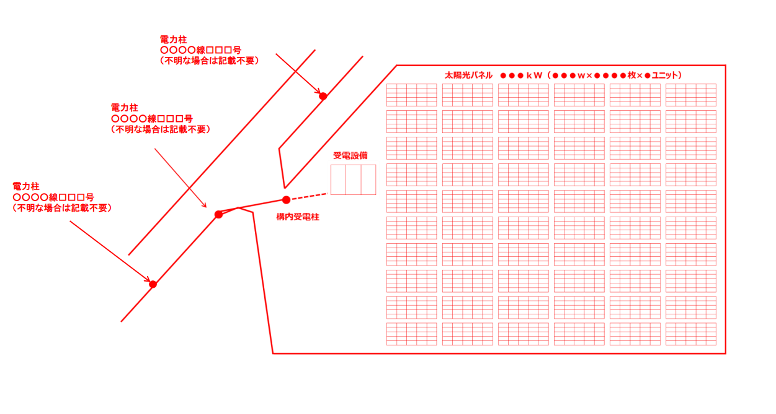

 | ※計量器・ＶＣＴ・通信端末ならびに受電設備の設置場所がわかるように記載
 | ※通信ケーブルの引込ルートの指定があればわかるように記載 |  |  | 縮尺 |  |  |  | 1 |  | ／ | 900 |  |  |  |  |  |  |  |  |  | 1 | 1 | 0
 |  |  |  |  |  |  |  |  |  |  | （必ずご記載ください）
 |  |  |  |  |  |  |  |  | 縮尺は1/25,000か1/50,000としてください。
 |  |  |  |  | ※用紙の大きさは、日本産業規格Ａ３サイズまたはＡ４サイズとしてください。

様式5の7
「概要」シートへ戻る
 |  |  |  |  |  |  |  |  |  | 様式５の７
 |  |  |  |  |  |  |  |  | 2026 | 年 | 2 | 月 | 9 | 日 | 入力項目は残り | 0 | 個所です
発 電 場 所 周 辺 地 図 |  |  |  |  |  |  |  |  |  |  |  |  |  |  |  |  |  | 入力欄 | 入力済 | 未入力
 |  | ■提出前チェックリスト ※別紙で提出される場合も，すべての欄の入力・チェックをお願いします。 |  |  |  |  |  |  |  |  |  |  |  |  |  |  |  | 4 | 4 | 0

 |  | ①様式５の７（発電場所周辺地図）は本紙で提出されますか。それとも別紙にて提出されますか？（貼付けにより文字が不鮮明となる場合は別紙にて提出をお願いします。） |  |  |  |  | 別紙にて提出 |  |  |  |  |  |  |  |  |  |  | 1 | 1 | 0
 |  | ②様式５の６（敷地平面図）で記載した発電設備場所が分かるように枠などが記載されていますか？ |  |  |  |  | ✔ |  |  |  |  |  |  |  |  |  |  | 1 | 1 | 0
 |  | ③目印となる周辺の建物名等が明記されていますか？ |  |  |  |  | ✔ |  |  |  |  |  |  |  |  |  |  | 1 | 1 | 0

記載例
 | ※添付する場合はこちらの枠内にお願いします。
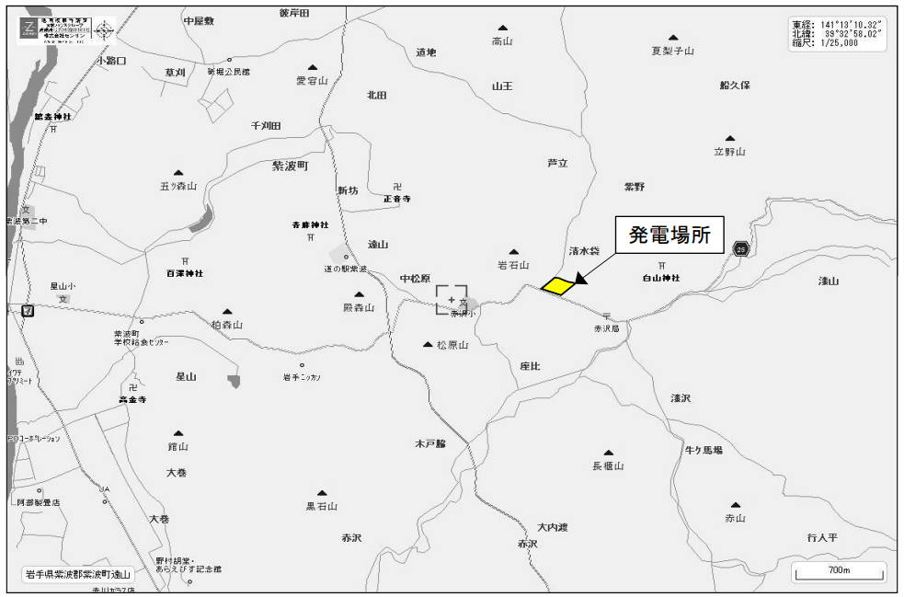

 |  |  | 縮尺 |  | 1 |  | ／ | 25,000 |  |  |  |  |  |  |  |  |  | 1 | 1 | 0
 |  |  |  |  |  |  |  | （必ずご記載ください）
 |  |  |  |  |  | 縮尺は1/25,000か1/50,000としてください。
 |  |  |  | ※用紙の大きさは、日本産業規格Ａ３サイズまたはＡ４サイズとしてください。

様式5の8
「概要」シートへ戻る
 |  |  |  |  |  |  | 様式５の８
 |  |  |  |  |  | 2026 | 年 | 2 | 月 | 9 | 日 | 入力項目は残り | 0 | 個所です
工 事 工 程 表
 | ■提出前チェックリスト ※別紙で提出される場合も，すべての欄の入力・チェックをお願いします。

 | ①様式５の８（工事工程表）は本紙で提出されますか。それとも別紙にて提出されますか？（貼付けにより文字が不鮮明となる場合は別紙にて提出をお願いします。） |  |  |  | 別紙にて提出
 | ②「アクセス設備の運用開始希望日」は様式２へご記載いただいた日付と一致しておりますか？ |  | 様式２ | 2027-08-29 | ✔

記載例
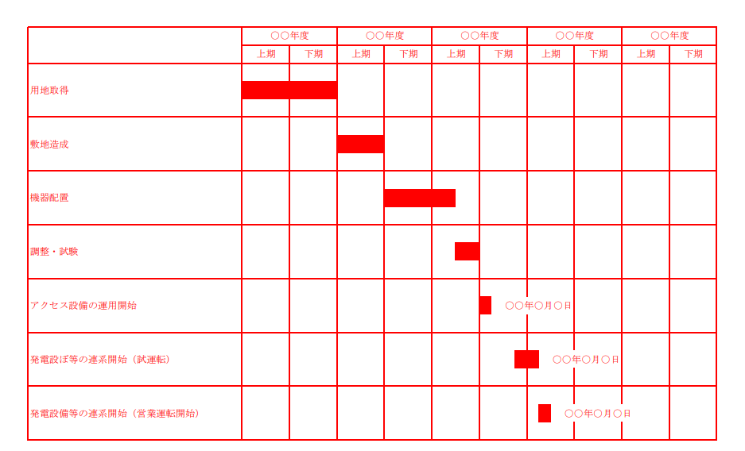

 |  | ※用紙の大きさは、日本産業規格Ａ３サイズまたはＡ４サイズとしてください。

様式６
「概要」シートへ戻る
 |  |  |  |  |  |  |  |  |  |  |  |  |  |  | 様式６
 |  |  |  |  |  |  |  |  |  |  |  |  |  | 2026 | 年 | 2 | 月 | 9 | 日 | 入力項目は残り | 0 | 個所です
土地調査結果
 | ■提出前チェックリスト ※別紙で提出される場合も，すべての欄の入力・チェックをお願いします。

 | ①様式１の「（３）発電設備等設置場所の住所」へ記載されているすべての住所・地番について記載されていますか？ |  |  |  |  |  |  |  | 様式1 | 秋田県大館市比内町扇田字蟹沢 26-1,27,30,35-1,35-2,35-3,36,38,43-1,45-1,46,48-1,99-1,100-1,101,102-1 |  |  | ✔

記載例
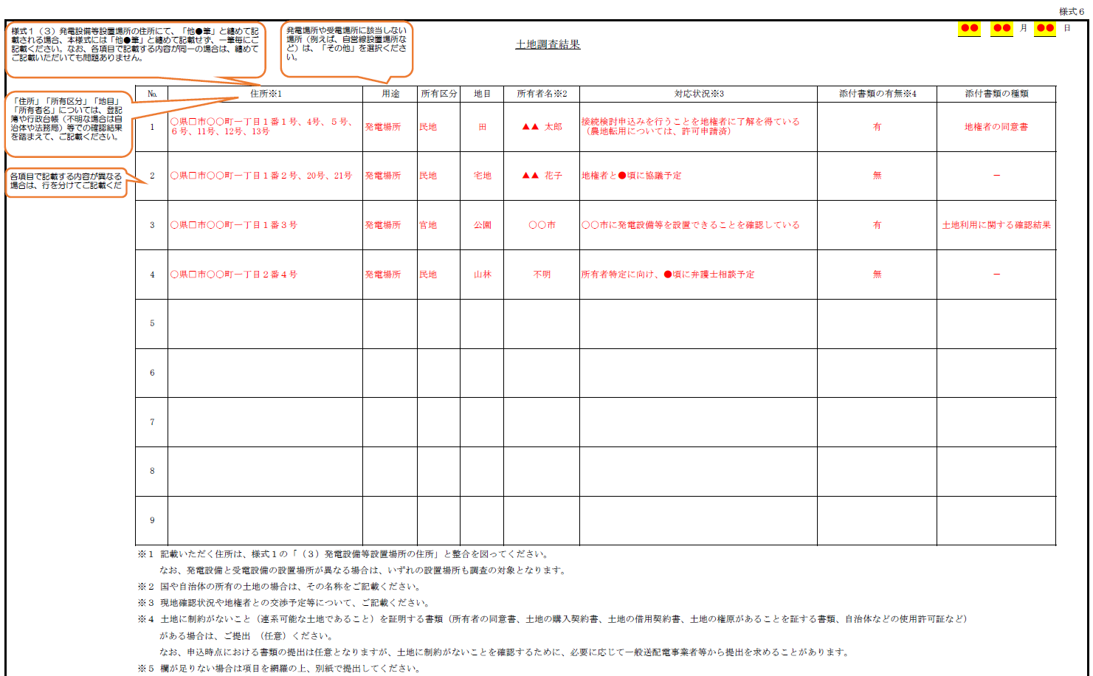
 |  | № |  | 住所※1 | 用途 | 所有区分 | 地目 | 所有者名※2 |  | 対応状況※3 |  | 添付書類の有無※4 |  | 添付書類の種類
 |  | 1 |  | 秋田県大館市比内町扇田字蟹沢26番1 | 発電場所 | 民地 | 山林 | 福岡善治 |  | 口頭で内諾を確保した。東北電力ネットワーク（株）より提示される概算工事負担金が採算に乗る金額であることが判明次第、土地の売買予約契約書を締結する予定。 |  | 無 |  | -
 |  | 2 |  | 秋田県大館市比内町扇田字蟹沢27番、30番、35番2、36番、38番、48番1、101番 | 発電場所 | 民地 | 畑 | 古川市明 |  | 土地売買予約契約書を締結済み。 |  | 有 |  | 土地売買予約契約書
 |  | 3 |  | 秋田県大館市比内町扇田字蟹沢35番1 | 発電場所 | 民地 | 畑 | 林範子 |  | 口頭で内諾を確保した。東北電力ネットワーク（株）より提示される概算工事負担金が採算に乗る金額であることが判明次第、土地の売買予約契約書を締結する予定。 |  | 無 |  | -
 |  | 4 |  | 秋田県大館市比内町扇田字蟹沢35番3 | 発電場所 | 民地 | 畑 | 明石チエ |  | 土地売買予約契約書を締結済み。 |  | 有 |  | 土地売買予約契約書
 |  | 5 |  | 秋田県大館市比内町扇田字蟹沢43番1 | 発電場所 | 民地 | 山林 | 秋本誠 |  | 口頭で内諾を確保した。東北電力ネットワーク（株）より提示される概算工事負担金が採算に乗る金額であることが判明次第、土地の売買予約契約書を締結する予定。 |  | 無 |  | -
 |  | 6 |  | 秋田県大館市比内町扇田字蟹沢45番1 | 発電場所 | 民地 | 山林 | 中西一則 |  | 口頭で内諾を確保した。東北電力ネットワーク（株）より提示される概算工事負担金が採算に乗る金額であることが判明次第、土地の売買予約契約書を締結する予定。 |  | 無 |  | -
 |  | 7 |  | 秋田県大館市比内町扇田字蟹沢46番 | 発電場所 | 民地 | 畑 | 大澤健一 |  | 口頭で内諾を確保した。東北電力ネットワーク（株）より提示される概算工事負担金が採算に乗る金額であることが判明次第、土地の売買予約契約書を締結する予定。 |  | 無 |  | -
 |  | 8 |  | 秋田県大館市比内町扇田字蟹沢99番1 | 発電場所 | 民地 | 畑 | 大澤アサ子 |  | 口頭で内諾を確保した。東北電力ネットワーク（株）より提示される概算工事負担金が採算に乗る金額であることが判明次第、土地の売買予約契約書を締結する予定。 |  | 無 |  | -
 |  | 9 |  | 秋田県大館市比内町扇田字蟹沢100番1 | 発電場所 | 民地 | 雑種地 | 古川市明 |  | 土地売買予約契約書を締結済み。 |  | 有 |  | 土地売買予約契約書
 |  | 10 |  | 秋田県大館市比内町扇田字蟹沢102番1 | 発電場所 | 民地 | 畑 | 金谷佐一郎 |  | 口頭で内諾を確保した。東北電力ネットワーク（株）より提示される概算工事負担金が採算に乗る金額であることが判明次第、土地の売買予約契約書を締結する予定。 |  | 無 |  | -
 |  | ※１ 記載いただく住所は、様式１の「（３）発電設備等設置場所の住所」と整合を図ってください。
 |  |  | なお、発電設備と受電設備の設置場所が異なる場合は、いずれの設置場所も調査の対象となります。
 |  | ※２ 国や自治体の所有の土地の場合は、その名称をご記載ください。
 |  | ※３ 現地確認状況や地権者との交渉予定等について、ご記載ください。
 |  | ※４ 土地に制約がないこと（連系可能な土地であること）を証明する書類（所有者の同意書、土地の購入契約書、土地の借用契約書、土地の権原があることを証する書類、自治体などの使用許可証など）
 |  |  | がある場合は、ご提出 （任意）ください。
 |  |  | なお、申込時点における書類の提出は任意となりますが、土地に制約がないことを確認するために、必要に応じて一般送配電事業者等から提出を求めることがあります。
 |  | ※５ 欄が足りない場合は項目を網羅の上、別紙で提出してください。

 |  |  |  |  |  |  |  |  |  |  | ※用紙の大きさは、日本産業規格Ａ３サイズまたはＡ４サイズとしてください。

資料3（保護ブロック）
 |  |  |  |  | 資料３

「概要」シートへ戻る
 |  |  |  | 2026年2月9日
 |  |  | 発電設備設置者名： 株式会社）グッドエネジー
保 護 継 電 装 置 ブ ロ ッ ク 図

 | 設置する保護リレーの解列個所をご記載ください。設置なしの保護リレーについては空欄でかまいません。

 | 保護リレー | 解列個所１ | 解列個所２

 | ＯＶＧＲ（地絡過電圧継電器） | 出力制御装置との接点

 | ＤＳＲ（短絡方向継電器）

 | ＯＶＲ（過電圧継電器） | PCS内部開閉器

 | ＵＶＲ（不足電圧継電器） | PCS内部開閉器

 | ＯＦＲ（周波数上昇継電器） | PCS内部開閉器

 | ＵＦＲ（周波数低下継電器） | PCS内部開閉器

 | ＲＰＲ（逆電力継電器）

 | ＵＰＲ（不足電力継電器）

 | 単独運転検出（受動） | PCS内部開閉器

 | 単独運転検出（能動） | PCS内部開閉器

 | 転送遮断装置

 | 記載例

 | 単独運転検出（能動） | ＰＣＳ内部開閉器 | ゲートブロック

資料5（運転監視連絡体制）
 |  |  |  |  |  |  |  | 資料５

「概要」シートへ戻る
 |  |  |  |  |  |  | 2026年2月9日 | 年 月 日
運転・監視・連絡体制
 |  |  |  |  |  | 発電設備設置者名： 株式会社）グッドエネジー

1．監視・連絡体制
 | 項 目 |  |  | 説 明
 | 監視方式 |  |  | 遠隔常時監視制御方式
 | 連絡体制 |  |  | 【通常時】
 |  |  |  | 事業者名 ： | 現在未定ですので連系開始の１か月前までに再提出いたします。それまでは下記の連絡先にして下さい。
 |  |  |  | 連絡先 ： | （株）グッドエネジー山内浩一 携帯電話：080-3537-2284

 |  |  |  | 【夜間・休日】
 |  |  |  | 事業者名 ： | 現在未定ですので連系開始の１か月前までに再提出いたします。それまでは下記の連絡先にして下さい。
 |  |  |  | 連絡先 ： | （株）グッドエネジー山内浩一 携帯電話：080-3537-2284

 |  | ●連絡体制は「託送供給約款別冊系統連系技術要件」、「高圧系統業務指針」の要件を満たす連絡先を
 |  | 記載するものとし、次のいずれかを用いることができます。
 |  | １． 専用保安通信用電話設備
 |  | ２． 電気通信事業者の専用回線電話
 |  | ３． 次の条件をすべて満たす場合においては，一般加入電話または携帯電話
 |  | （1) 発電者側の交換機を介さず直接技術員との通話が可能な方式（交換機を介する代表番号方式ではなく、
 |  | 直接技術員駐在箇所へつながる単番方式）とし、発電設備等の保守監視場所に常時設置されていること。
 |  | （2）話中の場合に割り込みが可能な方式（キャッチホン等）であること。
 |  | （3）停電時においても通話可能なものであること。
 |  | (4) 災害時等において当社と連絡が取れない場合には、当社との連絡がとれるまでの間、発電設備等の解列
 |  | または運転を停止すること。また、保安規程上明記されていること。
 |  | ●事故時・下げ代不足時（当社からの指令により発電設備を解列させること）の対応について記載した
 |  | 資料を添付してください。
 |  |  | ・技術員駐在所設置場所
 |  |  | ・技術員駐在所から発電所（およびアクセス配電線）までの移動時間（夏季・冬季）等

資料6（Zマップ）
 |  |  |  |  |  |  |  | 資料６

「概要」シートへ戻る
 |  |  |  |  |  |  | 2026年2月9日
インピーダンスマップ
 |  |  |  |  |  | 発電設備設置者名： 株式会社）グッドエネジー
キュービクル
受電柱
引込柱
VCT
PAS
①
②
高圧ケーブル
（受電柱～キュービクル）
③
④
パターン１：VCTを受電柱に取付の場合

受電柱
引込柱
VCT
PAS
①
高圧ケーブル
（受電柱～キュービクル）
②
パターン２：VCTをキュービクル内に取付の場合
キュービクル
③
④

 | １．線路データ
 | 区間 |  | 区分 | 電線線種・サイズ | 距離 | インピーダンス
 |  |  |  |  | （ｋｍ） | R（Ω） | X（Ω）
 | ① | PAS～VCT | 新設 | 6K CVT38 (JIS C3102） | 0.006 | 0.491 | 0.32
 | ② | VCT～Tr 1台目 | 新設 | 6K ＫＩＰ 14 (JIS C3611） | 0.002 | 0.502 | 0.29
 | ③ | ～Tr 2台目 | 選択してください
 | ④ | ～Tr 3台目 | 選択してください
 | ⑤ | ～Tr 4台目 | 選択してください
変圧器数が4台以上の場合は、必要に応じて行数を追加して記載してください。
 |  |  | 合 計 |  | 0.008 | 0.993 | 0.61

資料7（アクセス配電線）
 |  |  |  |  |  |  | 資料７

「概要」シートへ戻る
 |  |  |  |  | 2026年2月9日 |  | 年 月 日
アクセス配電線
 |  |  |  | 発電設備設置者名： 株式会社）グッドエネジー

発電事業者でアクセス配電線※１を構築する場合のみ、以下の項目をご記載のうえご提出をお願いいたします。

 | ※1 発電設備と既設配電線を接続するために新設する線路

１．架空線区間の設計
 | （１）区間（東北電力ＮＷ最寄り電柱～発電事業者第一柱）※2 |  | （自）〇〇線〇〇号 ～ （至）
 | （２）こう長（発電場所～発電事業者第一柱）※３ |  |  |  |  | ［km］
 | （３）電線
 |  | （a）種類
 |  | （b）サイズ※４ | mm × 条
 | ※２： （至）は発電事業者第一柱となります。
 | ※３： こう長は小数点以下第1位まで記載してください。
 | ※４： 条数は１相当たりの条数を記載してください。

【留意事項】
 | ○ | アクセス配電線（発電設備側）の経過図（縮尺は任意）を添付してください。
 | ○ | 確認のため，さらに詳細な資料を確認させていただく場合があります。

資料8ー1（遠隔制御）
 |  |  |  |  |  |  |  |  |  |  |  |  | 資料８－１

「概要」シートへ戻る
 |  |  |  |  |  |  |  |  |  |  | 2026年2月9日
遠隔出力制御

 |  |  |  |  |  |  |  |  |  | 発電設備設置者名： 株式会社）グッドエネジー

 | ◇出力制御機能付ＰＣＳ仕様等
 | （１）出力制御スケジュール 運用方法 （どちらか選択してください） |  | 更新スケジュール （原則，こちらを選択。ノンファーム型 接続の場合は，必ずこちらを選択） |  |  |  | 固定スケジュール
 |  |  | 『更新スケジュール』は，弊社が最新の気象予報等を反映した出力制御スケジュールを随時作成・更新し，インターネット環境を経由して 最新スケジュールを受信することで，可能な限り売電を行えるようにする運用のことをいいます。 『固定スケジュール』は，山間部等でインターネット環境の構築が困難な場合において，メーカーさま等による作業により，あらかじめ １年先まで出力制御スケジュール（固定スケジュール）を登録していただく運用のことをいいます。 『固定スケジュール』を選択する場合は，以下記載のリスクを承諾したうえで選択ください。 ・固定スケジュールによる出力制御は，一般送配電事業者からの出力制御指示とは別に実施いただくものであり，出力制御の実施回数に はカウントされないため，更新スケジュールによる出力制御より頻度が多くなる可能性があります。 ・初年度の固定スケジュールの登録が定例（３月）登録月とずれている場合は，初年度のみ２回の現地設定作業（メーカーさま等による 有料作業）が必要になることがあります。 ・定期的なスケジュール設定作業を怠ることにより発電が自動停止いたします。 なお，お客さまが出力制御スケジュール登録作業の遅延等により発電設備が停止した場合の発電量の損失は補償できません。
 | ２．発電所ＩＤ必要数 （出力制御ユニット設置数） |  | 変更前 | （個） | ⇒ | 変更後 | 2 | （個） | ※新設の場合は，変更後にのみ，必要数を記載ください。 出力制御ユニット設置数の合計と同数としてください。
 | ３．出力制御機能付ＰＣＳ等 メーカー名・型式 |  | （ＰＣＳ等本体[狭義]および出力制御ユニット等）
 | 出力制御ユニット等 |  |  |  |  | ＰＣＳ等 |  |  |  |  |  | 備考
 | メーカー名 |  | 型式 |  | 設置数 | メーカー名 |  |  | 型式 |  | 設置数
 | 華為(ﾌｧｰｳｪｲ）技術日本株式会社 |  | SmartLogger 3000A |  | 2 | 華為(ﾌｧｰｳｪｲ）技術日本株式会社 |  |  | SUN2000-50KTL-NHM3 |  | 24
出力制御ユニットを2台以上使用する場合は
手入力をお願いします。
 | ●上記ユニット等で制御するＰＣＳ等を右欄にご記入ください。 ●１つのユニット等で４種類以上のＰＣＳ等を制御する場合は，ＰＣＳ欄等の 下に続けてご記入ください。 ●上記ユニット等と異なる機種を使用する場合は下記にご記入ください。

 | ●上記ユニット等で制御するＰＣＳ等を右欄にご記入ください。 ●１つのユニット等で４種類以上のＰＣＳ等を制御する場合は，ＰＣＳ欄等の 下に続けてご記入ください。 ●上記ユニット等と異なる機種を使用する場合は下記にご記入ください。

 | ●上記ユニット等で制御するＰＣＳ等を右欄にご記入ください。 ●１つのユニット等で４種類以上のＰＣＳ等を制御する場合は，ＰＣＳ欄等の 下に続けてご記入ください。 ●上記ユニット等と異なる機種を使用する場合は下記にご記入ください。

 | ● | 出力制御ユニット等については，メーカーによって「計測ユニット」「電力検出ユニット」「送信ユニット」「電力モニタ」等，製品名称が異なる
 |  | 場合がございます。東北電力ネットワークサーバーからの遠隔出力制御に対応可能なＰＣＳ等と出力制御ユニット等の組合せを必ずＰＣＳメーカーへ
 |  | 確認したうえで，ご記入ください。
 | ● | ＪＥＴ認証品の出力制御機能付ＰＣＳ（広義）については，ＪＥＴ認証登録上のＰＣＳ型名および出力制御装置型名をそれぞれＰＣＳ等型式および
 |  | 出力制御ユニット等型式欄にご記入ください。
 | ● | ＪＥＴ非認証品の出力制御機能付ＰＣＳ（広義）については，ＰＣＳメーカーへ確認した型式をご記入ください。
 |  | （ＰＣＳメーカーにて発行する遠隔出力制御機能に係る試験成績書等の提出が必要となる場合がございます。）
 | ● | 更新スケジュールで出力制御に対応する場合は，インターネット環境の構築を発電開始日まで実施ください。
 | ● | 発電設備等の新設または増設の系統連系申込時は、原則全電源種別が提出対象となります。
 | ● | 逆潮流なしの場合は提出不要です。

